상품제안서
[MOCO] 프리미엄 웰컴키트 C | 상품코드: S45204

 |  |  |  |  |  |  | 02-713-8555 | www.synergygift.co.kr
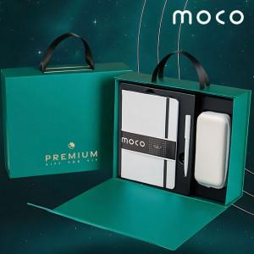 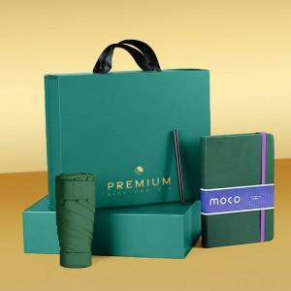 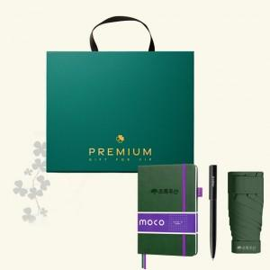

【상세/제작정보】 | <p><span style="font-size: 12pt;">* 50개 이상 제품 3종 인쇄비 포함 (버블팝:불박인쇄, 볼펜&amp;5단 수동 암막 우양산:레이저인쇄)</span></p><p>&nbsp;</p>

【인쇄/포장옵션】 | 노트+볼펜+텀블러 / 포장불가능

【공급단가】 | 수량 | 50~ | 100~ | 500~ | 1,000~ | 2,000~
*VAT별도 | 단가 | 24,700원 | 23,730원 | 22,580원 | 22,000원 | 21,610원

【상품 URL】 | https://www.synergygift.co.kr:443/src/goods_detail.php?gdno=45204

